Übersicht 20% CO2
CO2-Lagerung Dauer [d] | A1-0,75 | A2-0,5 | A3-0,5-LL20 | A4-0,5-LL40 | A5-0,3-LL40 | A6-0,3-LL60 | D1-0,6 | D2-0,6-LL20 | D3-0,5-LL60 | D4-0,4-LL40 | D5-0,4-LL50 | D6-0,4-LL60
0 | 0.4 | 0.2 | 0.3 | 0.6 | 0.2 | 0.9 | 0.4 | 0.4 | 1.5 | 0.6 | 0.8 | 1.3
4 | 3.7 | 0.6 | 3 | 6.2 | 0.3 | 5.1 | 3.7 | 5.3 | 17.1 | 4.4 | 6.3 | 12.8 |  |  |  |  |  |  |  | Dauer Karbonatisierung bei 20% CO2 [d]
7 | 7.5 | 0.6 | 4.3 | 9.4 | 0.3 | 8.9 | 4.5 | 8 | 20 | 5.9 | 9.4 | 17.3 | Gehalt Kalkstein | w/z - Wert |  |  |  |  |  | A2-0,5 | A4-0,5-LL40 | D4-0,4-LL40
14 | 9.5 | 0.5 | 5.9 | 12.8 | 0.3 | 10.3 | 5.7 | 11.5 |  | 7.2 | 12.1 |  | [M.% v. Zement] | 0.75 | 0.6 | 0.5 | 0.4 | 0.3 | CO2-Diffusion (Dauer bis zum ersten Anstieg) | 10 & 31 | 5 | 13 & 18
21 | 12 | 2 | 7.3 | 14.8 | 0.4 | 14.6 | 7 | 14.3 |  | 8.9 | 14.3 |  | 0 | x | x | x |  |  | Dauer berechnet (√t) | 195 | 8 | 41
28 | 14.9 | 2.6 | 8.5 | 17.4 | 0.3 | 20 | 8.6 | 17 |  | 11.1 | 20 |  | 20 |  | x | x |  |  | Dauer gemessen | > 48 | 21 | 44
48 |  | 2.6 | 13.1 |  | 0.4 |  | 11.5 |  |  | 16.2 |  |  | 40 |  |  | x | x | x
 |  |  |  |  |  |  |  |  |  |  |  |  | 50 |  |  |  | x
 | A1-0,75 | A2-0,5 | A3-0,5-LL20 | A4-0,5-LL40 | A5-0,3-LL40 | A6-0,3-LL60 | D1-0,6 | D2-0,6-LL20 | D3-0,5-LL60 | D4-0,4-LL40 | D5-0,4-LL50 | D6-0,4-LL60
0 | 0.4 | 0.2 | 0.3 | 0.6 | 0.2 | 0.9 | 0.4 | 0.4 | 1.5 | 0.6 | 0.8 | 1.3
4 | 3.7 | 0.6 | 3 | 6.2 | 0.3 | 5.1 | 3.7 | 5.3 | 17.1 | 4.4 | 6.3 | 12.8
7 | 7.5 | 0.6 | 4.3 | 9.4 | 0.3 | 8.9 | 4.5 | 8 | 20 | 5.9 | 9.4 | 17.3
14 | 9.5 | 0.5 | 5.9 | 12.8 | 0.3 | 10.3 | 5.7 | 11.5 |  | 7.2 | 12.1
21 | 12 | 2 | 7.3 | 14.8 | 0.4 | 14.6 | 7 | 14.3 |  | 8.9 | 14.3
28 | 14.9 | 2.6 | 8.5 | 17.4 | 0.3 | 20 | 8.6 | 17 |  | 11.1 | 20
48 |  | 2.6 | 13.1 |  | 0.4 |  | 11.5 |  |  | 16.2
 |  |  |  |  |  |  |  |  |  |  |  |  | 60 |  |  | x | x | x

 | A2-0,5 | A3-0,5-LL20 | A4-0,5-LL40 | D3-0,5-LL60
0 | 0.2 | 0.3 | 0.6 | 1.5
4 | 0.6 | 3 | 6.2 | 17.1
7 | 0.6 | 4.3 | 9.4 | 20
14 | 0.5 | 5.9 | 12.8
21 | 2 | 7.3 | 14.8
28 | 2.6 | 8.5 | 17.4
48 | 2.6 | 13.1
 | A5-0,3-LL40 | A6-0,3-LL60
0 | 0.2 | 0.9
4 | 0.3 | 5.1
7 | 0.3 | 8.9
14 | 0.3 | 10.3
21 | 0.4 | 14.6
28 | 0.3 | 20
48 | 0.4

 | D1-0,6 | D2-0,6-LL20
0 | 0.4 | 0.4
4 | 3.7 | 5.3
7 | 4.5 | 8
14 | 5.7 | 11.5
21 | 7 | 14.3
28 | 8.6 | 17
48 | 11.5

 | D4-0,4-LL40 | D5-0,4-LL50 | D6-0,4-LL60
0 | 0.6 | 0.8 | 1.3
4 | 4.4 | 6.3 | 12.8
7 | 5.9 | 9.4 | 17.3
14 | 7.2 | 12.1
21 | 8.9 | 14.3
28 | 11.1 | 20
48 | 16.2

A1-0,75
20% CO2
Probenart | Datum | Vorlagerung CO2-Konzentration [%] | CO2-Lagerung Dauer [d] | ldn. Nr | Maßstab Bildstrecke für 1 cm [px] | Karbonatisierungstiefe Einzelmessung [px] | Karbonatisierungstiefe Einzelmessung [mm] | mittlere Karbonatisierungstiefe [mm] | Standard- abweichung
Feinbeton-Prisma A1-0,75_W28d_0d-20%CO2 28d Wasserbad; 56d Klimaraum (CO2-frei) | 2016-05-13 | 20 | 0 | 1.1 | 176 | 0 | 0.0 | 0.4 | 0.5
 |  |  |  | 1.2 |  | 0 | 0.0 |  |  | Bestimmung Karbonatisierungstiefen nach DIN EN 12390-10:2007
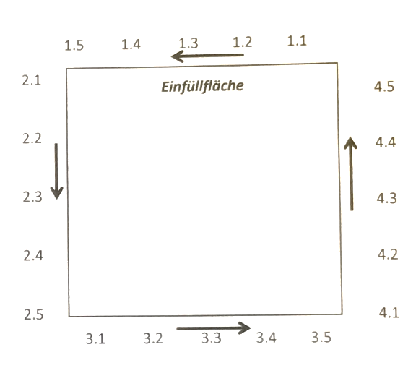
 |  |  |  | 1.3 |  | 9 | 0.5
 |  |  |  | 1.4 |  | 0 | 0.0
 |  |  |  | 1.5 |  | 6 | 0.3
 |  |  |  | 2.1 |  | 21 | 1.2
 |  |  |  | 2.2 |  | 20 | 1.1
 |  |  |  | 2.3 |  | 25 | 1.4
 |  |  |  | 2.4 |  | 13 | 0.7 |  |  |  | Voreinstellung Auswertungsfile:
 |  |  |  | 2.5 |  | 10 | 0.6 |  |  |  | GIMP:
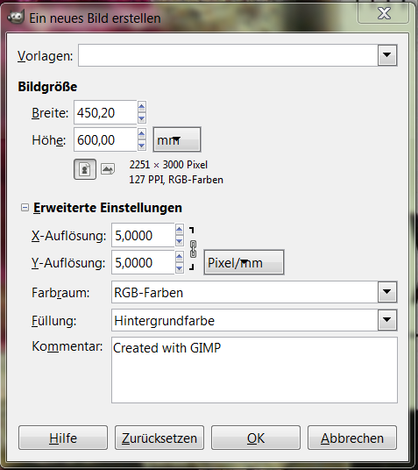
 |  |  |  | 3.1 |  | 0 | 0.0
 |  |  |  | 3.2 |  | 0 | 0.0
 |  |  |  | 3.3 |  | 0 | 0.0
 |  |  |  | 3.4 |  | 0 | 0.0
 |  |  |  | 3.5 |  | 0 | 0.0
 |  |  |  | 4.1 |  | 19 | 1.1
 |  |  |  | 4.2 |  | 12 | 0.7
 |  |  |  | 4.3 |  | 6 | 0.3
 |  |  |  | 4.4 |  | 6 | 0.3
 |  |  |  | 4.5 |  | 9 | 0.5
Feinbeton-Prisma A1-0,75_W28d_4d-20%CO2 28d Wasserbad; 52d Klimaraum (CO2-frei) | 2016-05-17 | 20 | 4 | 1.1 | 181 | 93 | 5.1 | 3.7 | 1.4
 |  |  |  | 1.2 |  | 92 | 5.1
 |  |  |  | 1.3 |  | 93 | 5.1
 |  |  |  | 1.4 |  | 91 | 5.0
 |  |  |  | 1.5 |  | 79 | 4.4
 |  |  |  | 2.1 |  | 67 | 3.7
 |  |  |  | 2.2 |  | 105 | 5.8
 |  |  |  | 2.3 |  | 106 | 5.9
 |  |  |  | 2.4 |  | 59 | 3.3
 |  |  |  | 2.5 |  | 57 | 3.1
 |  |  |  | 3.1 |  | 70 | 3.9
 |  |  |  | 3.2 |  | 80 | 4.4
 |  |  |  | 3.3 |  | 50 | 2.8
 |  |  |  | 3.4 |  | 46 | 2.5
 |  |  |  | 3.5 |  | 54 | 3.0
 |  |  |  | 4.1 |  | 28 | 1.5
 |  |  |  | 4.2 |  | 25 | 1.4
 |  |  |  | 4.3 |  | 14 | 0.8
 |  |  |  | 4.4 |  | 50 | 2.8
 |  |  |  | 4.5 |  | 85 | 4.7
Feinbeton-Prisma A1-0,75_W28d_7d-20%CO2 28d Wasserbad; 52d Klimaraum (CO2-frei) | 2016-05-20 | 20 | 7 | 1.1 | 176 | 178 | 10.1 | 7.5 | 1.6
 |  |  |  | 1.2 |  | 180 | 10.2
 |  |  |  | 1.3 |  | 161 | 9.1
 |  |  |  | 1.4 |  | 124 | 7.0
 |  |  |  | 1.5 |  | 141 | 8.0
 |  |  |  | 2.1 |  | 111 | 6.3
 |  |  |  | 2.2 |  | 134 | 7.6
 |  |  |  | 2.3 |  | 123 | 7.0
 |  |  |  | 2.4 |  | 101 | 5.7
 |  |  |  | 2.5 |  | 108 | 6.1
 |  |  |  | 3.1 |  | 167 | 9.5
 |  |  |  | 3.2 |  | 91 | 5.2
 |  |  |  | 3.3 |  | 96 | 5.5
 |  |  |  | 3.4 |  | 151 | 8.6
 |  |  |  | 3.5 |  | 175 | 9.9
 |  |  |  | 4.1 |  | 116 | 6.6
 |  |  |  | 4.2 |  | 108 | 6.1
 |  |  |  | 4.3 |  | 97 | 7.0
 |  |  |  | 4.4 |  | 114 | 6.5
 |  |  |  | 4.5 |  | 150 | 8.5
Feinbeton-Prisma A1-0,75_W28d_14d-20%CO2 28d Wasserbad; 52d Klimaraum (CO2-frei) | 2016-05-27 | 20 | 14 | 1.1 | 177 |  |  | 9.5 | 1.7
 |  |  |  | 1.2 |  | 158 | 8.9
 |  |  |  | 1.3 |  | 169 | 9.5
 |  |  |  | 1.4 |  | 183 | 10.3
 |  |  |  | 1.5 |  | 175 | 9.9
 |  |  |  | 2.1 |  | 149 | 8.4
 |  |  |  | 2.2 |  | 148 | 8.4
 |  |  |  | 2.3 |  | 143 | 8.1
 |  |  |  | 2.4 |  | 134 | 7.6
 |  |  |  | 2.5 |  | 127 | 7.2
 |  |  |  | 3.1 |  | 126 | 7.1
 |  |  |  | 3.2 |  | 147 | 8.3
 |  |  |  | 3.3 |  | 157 | 8.9
 |  |  |  | 3.4 |  | 173 | 9.8
 |  |  |  | 3.5
 |  |  |  | 4.1 |  | 246 | 13.9
 |  |  |  | 4.2 |  | 187 | 10.6
 |  |  |  | 4.3 |  | 201 | 11.4
 |  |  |  | 4.4 |  | 187 | 10.6
 |  |  |  | 4.5 |  | 205 | 11.6
Feinbeton-Prisma A1-0,75_W28d_21d-20%CO2 28d Wasserbad; 52d Klimaraum (CO2-frei) | 2016-06-03 | 20 | 21 | 1.1 | 178 |  |  | 12.0 | 3.2
 |  |  |  | 1.2 |  | 197 | 11.1
 |  |  |  | 1.3 |  | 177 | 9.9
 |  |  |  | 1.4 |  | 141 | 7.9
 |  |  |  | 1.5 |  | 147 | 8.3
 |  |  |  | 2.1 |  | 158 | 8.9
 |  |  |  | 2.2 |  | 136 | 7.6
 |  |  |  | 2.3 |  | 179 | 10.1
 |  |  |  | 2.4 |  | 217 | 12.2
 |  |  |  | 2.5
 |  |  |  | 3.1 |  | 347 | 19.5
 |  |  |  | 3.2 |  | 260 | 14.6
 |  |  |  | 3.3 |  | 261 | 14.7
 |  |  |  | 3.4 |  | 264 | 14.8
 |  |  |  | 3.5
 |  |  |  | 4.1
 |  |  |  | 4.2 |  | 286 | 16.1
 |  |  |  | 4.3 |  | 214 | 12.0
 |  |  |  | 4.4 |  | 210 | 11.8
 |  |  |  | 4.5 |  | 211 | 11.9
Feinbeton-Prisma A1-0,75_W28d_28d-21%CO2 28d Wasserbad; 52d Klimaraum (CO2-frei) | 2016-06-10 | 20 | 28 | 1.1 | 183 |  |  | 14.9 | 3.6
 |  |  |  | 1.2
 |  |  |  | 1.3 |  | 274 | 15.0
 |  |  |  | 1.4 |  | 294 | 16.1
 |  |  |  | 1.5 |  | 284 | 15.5
 |  |  |  | 2.1
 |  |  |  | 2.2 |  | 198 | 10.8
 |  |  |  | 2.3 |  | 197 | 10.8
 |  |  |  | 2.4 |  | 187 | 10.2
 |  |  |  | 2.5 |  | 280 | 15.3
 |  |  |  | 3.1 |  | 251 | 13.7
 |  |  |  | 3.2 |  | 184 | 10.1
 |  |  |  | 3.3 |  | 260 | 14.2
 |  |  |  | 3.4
 |  |  |  | 3.5
 |  |  |  | 4.1 |  | 425 | 23.2
 |  |  |  | 4.2 |  | 338 | 18.5
 |  |  |  | 4.3 |  | 317 | 17.3
 |  |  |  | 4.4 |  | 324 | 17.7
 |  |  |  | 4.5
Feinbeton-Prisma A1-0,75_W28d_28d-21%CO2 28d Wasserbad; 52d Klimaraum (CO2-frei) | 2016-07-14 | 20 | 48 | 1.1
 |  |  |  | 1.2
 |  |  |  | 1.3
 |  |  |  | 1.4
 |  |  |  | 1.5
 |  |  |  | 2.1
 |  |  |  | 2.2
 |  |  |  | 2.3
 |  |  |  | 2.4
 |  |  |  | 2.5
 |  |  |  | 3.1
 |  |  |  | 3.2
 |  |  |  | 3.3
 |  |  |  | 3.4
 |  |  |  | 3.5
 |  |  |  | 4.1
 |  |  |  | 4.2
 |  |  |  | 4.3
 |  |  |  | 4.4
 |  |  |  | 4.5

